SISTEMA_PUESTATIERRA
 | REPORTE FOTOGRÁFICO - Sistema de Puesta a Tierra
Nombre de la Estacion: | 20382 7 DE ENERO
Nombre de Localidad: | ATAVILLOS ALTO
Fecha: | 14/05/2026 - 14/05/2026
Direccion: | NV
ID site: | 355473
CRQ: | CRQ000000066400
Sticker Año mantenimiento |  |  | Letrero de Localidad beneficiaria o GPS
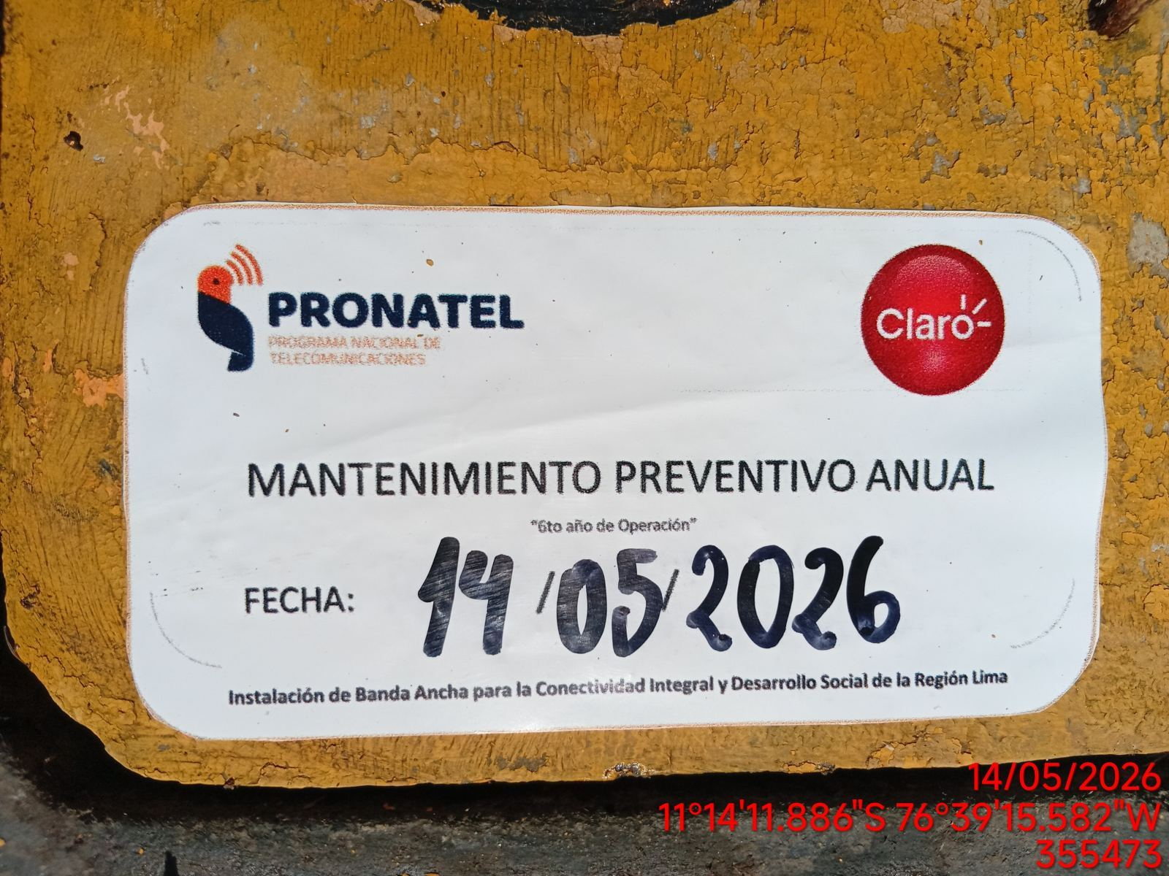 |  |  | 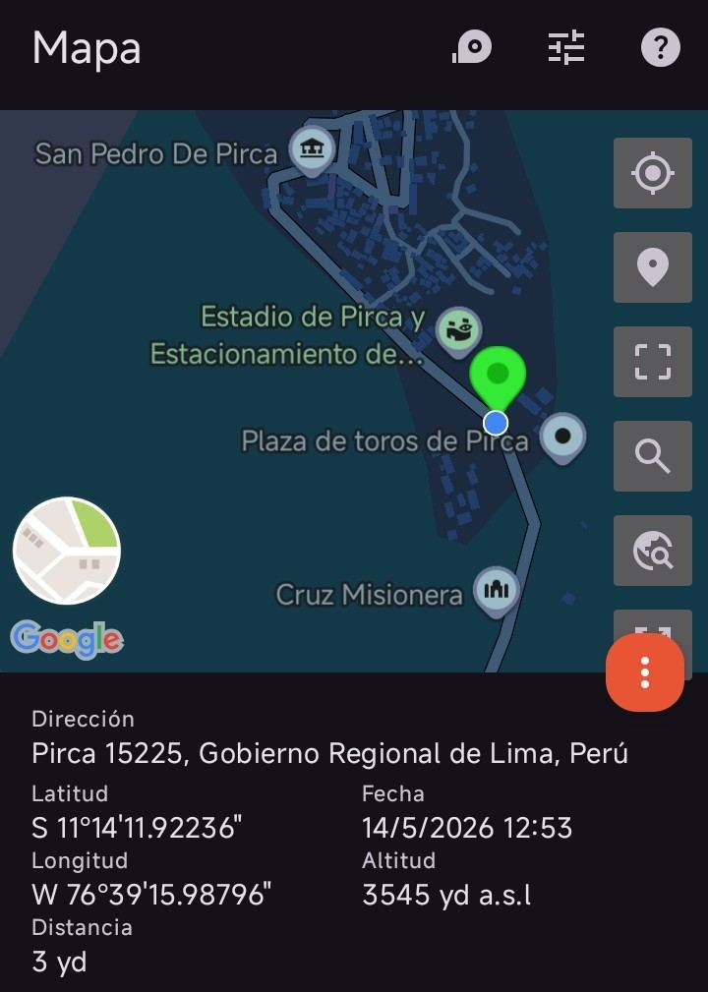

INSPECCIÓN VISUAL
ANTES |  | DURANTE |  | DESPUES
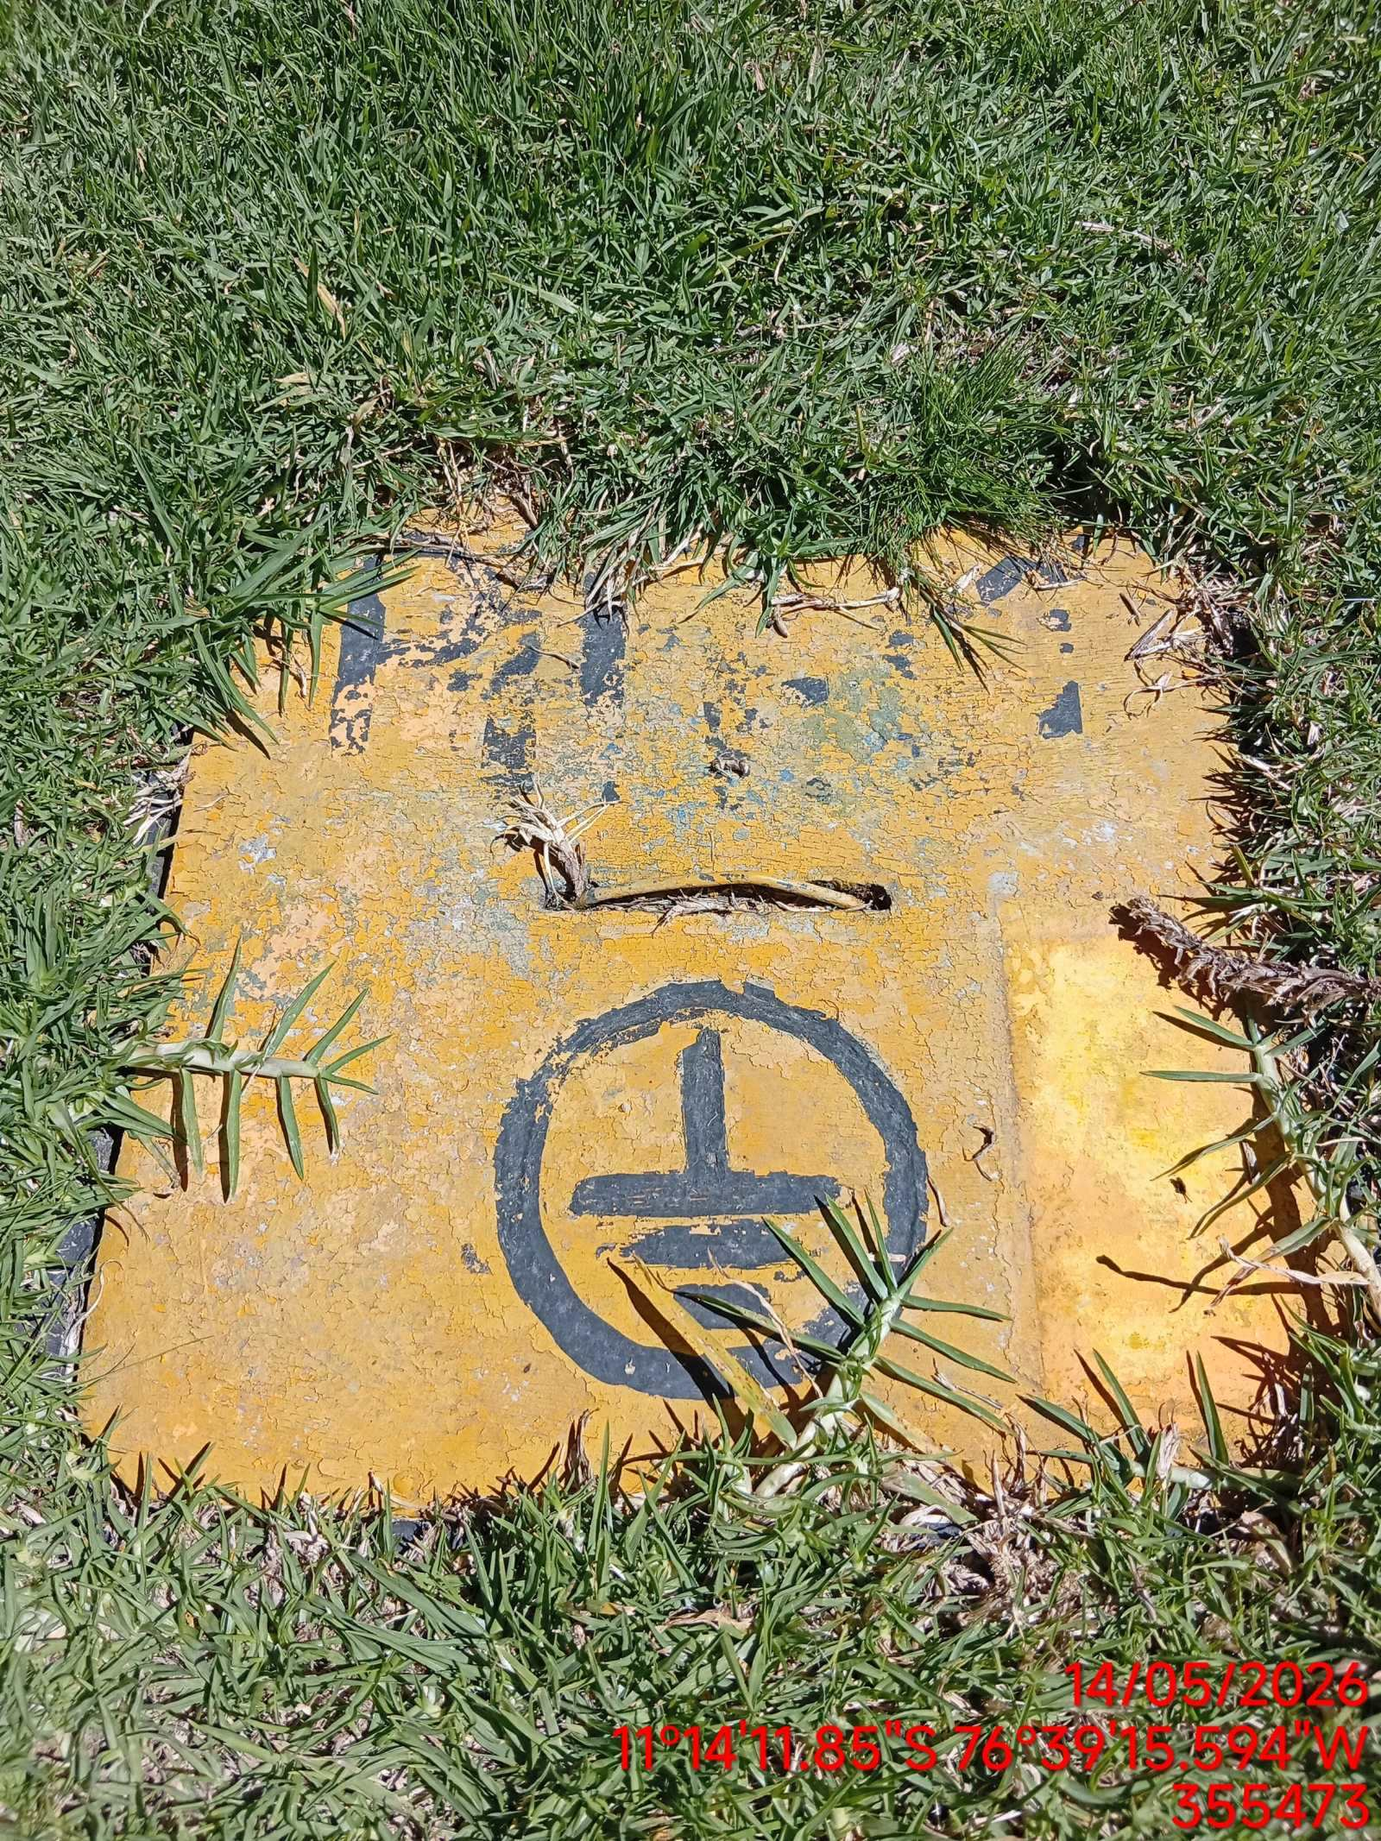 |  | 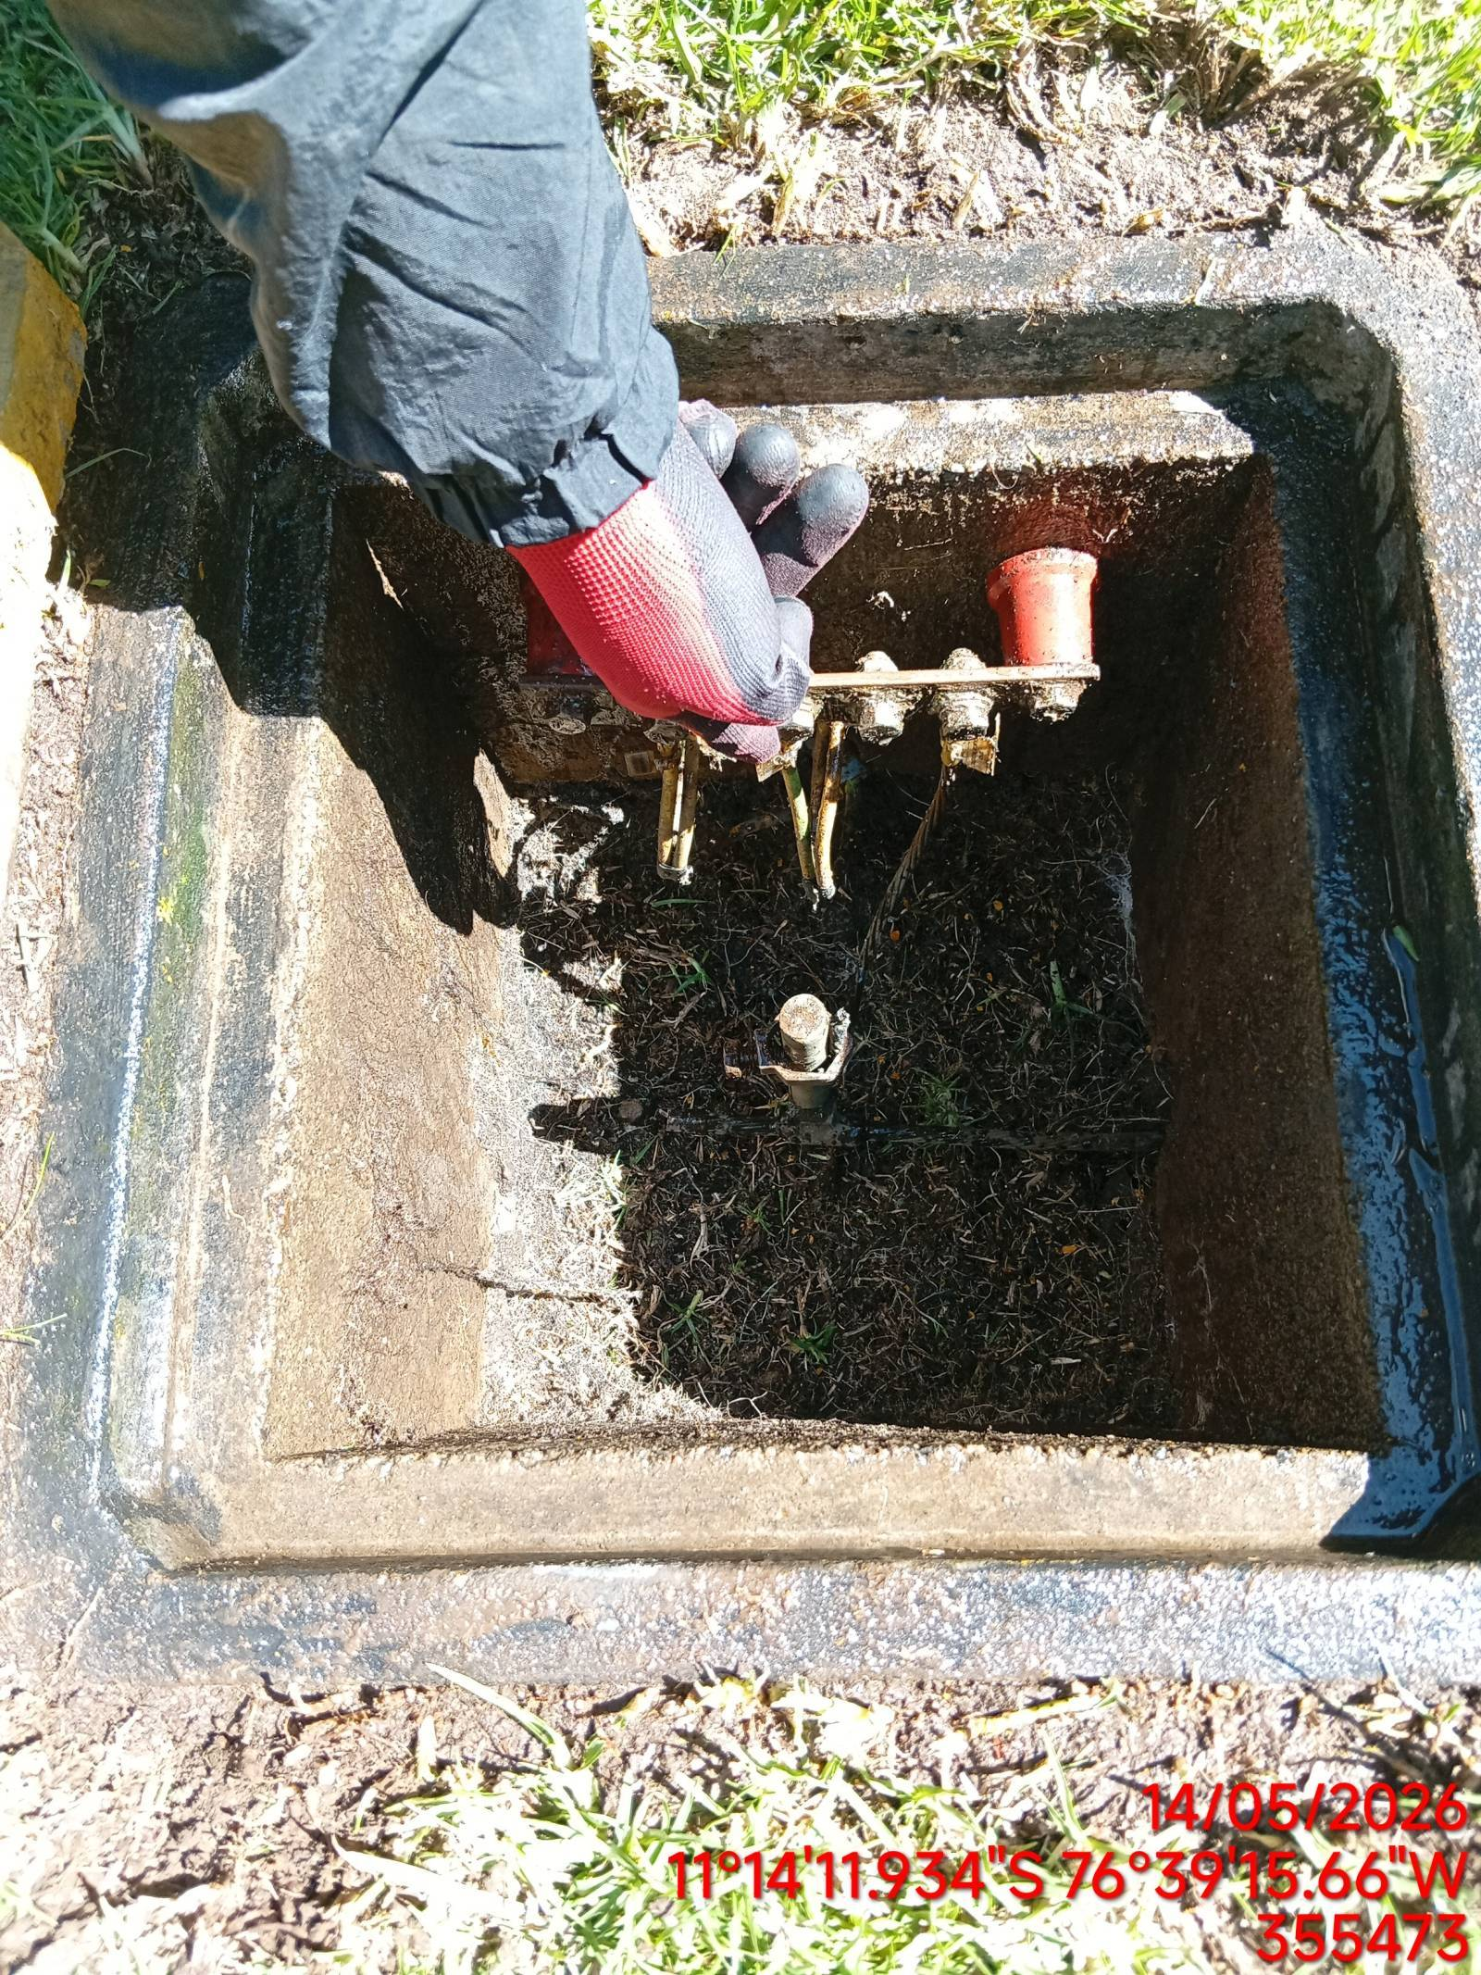 |  | 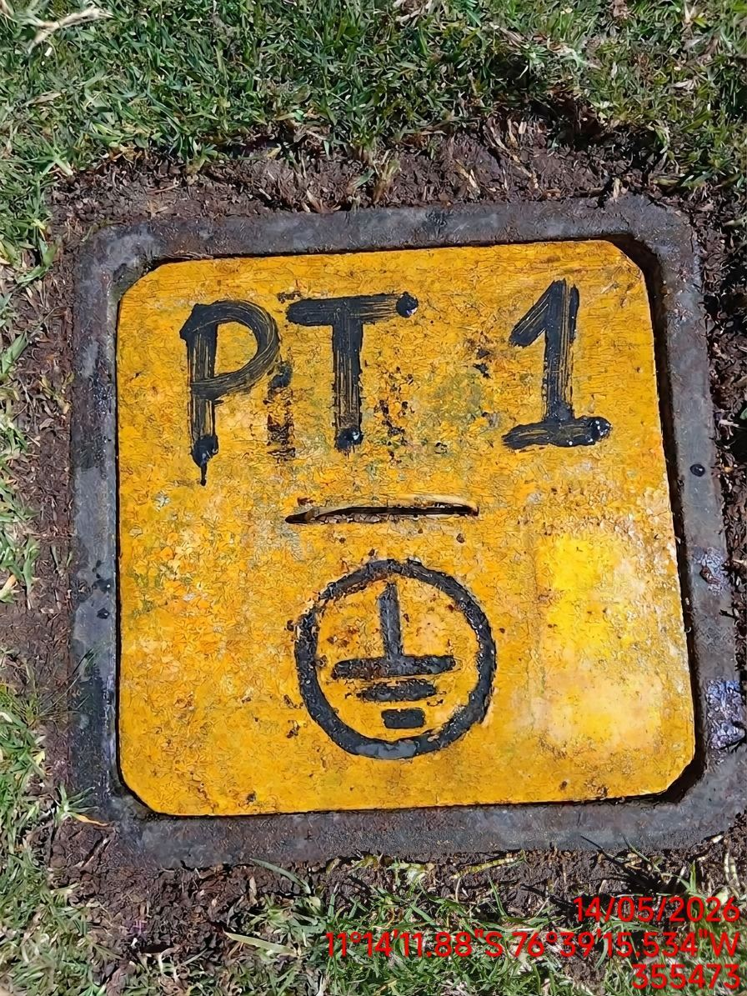

LIMPIEZA TÉCNICA DE COMPONENTES
ANTES |  | DURANTE |  | DESPUES
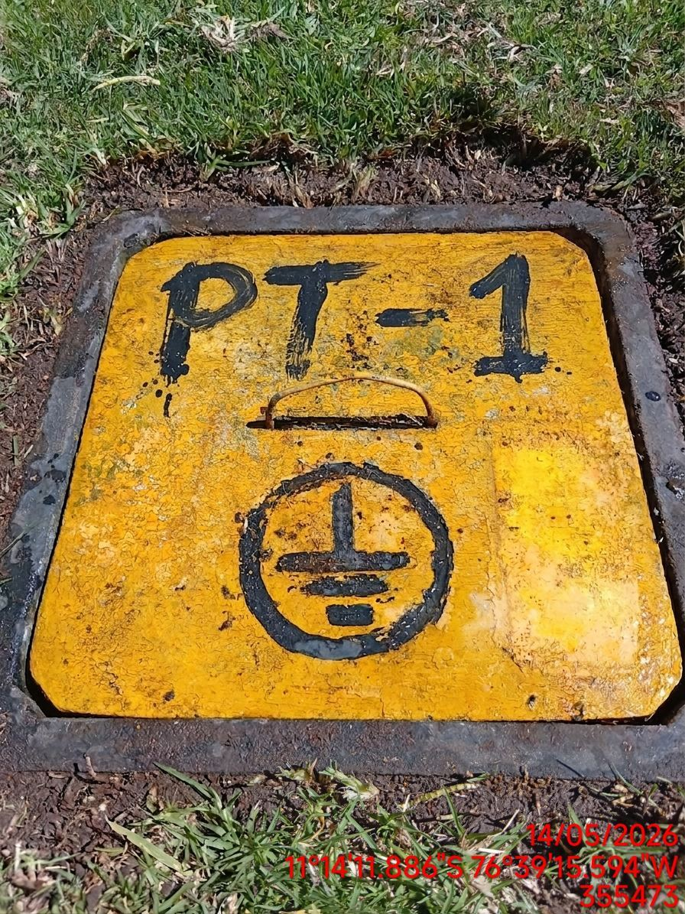 |  | 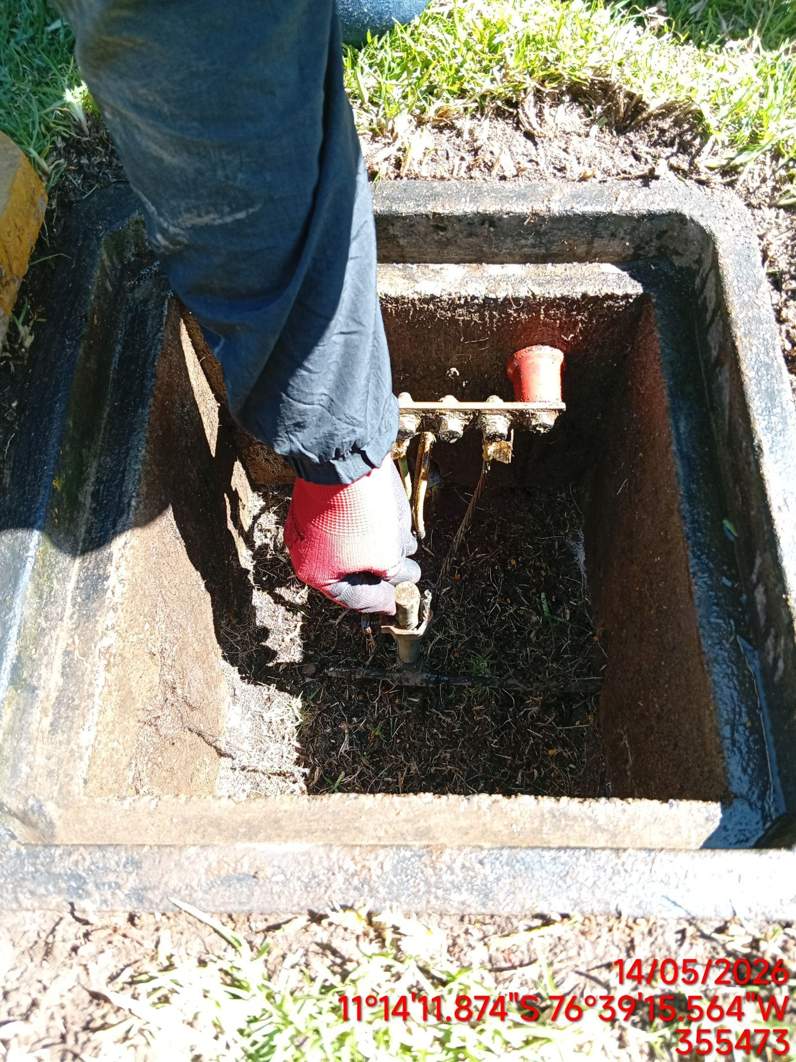 |  | 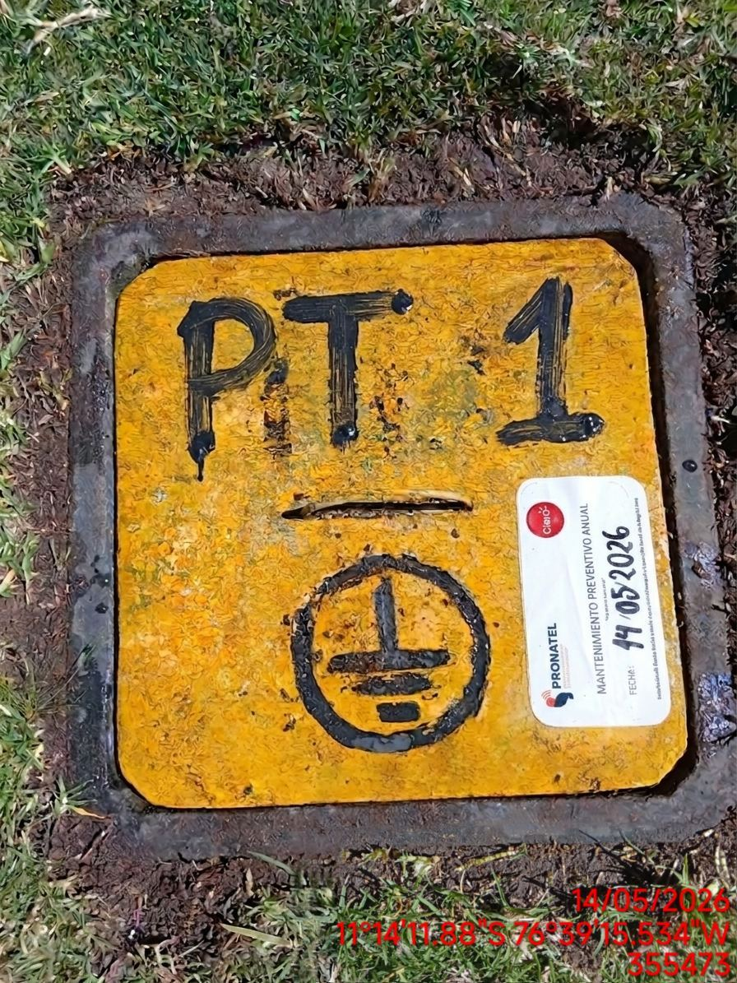

AJUSTE DE CONEXIONADO Y ACTUALIZACION DE SEÑALIZADO
ANTES |  | DURANTE |  | DESPUES
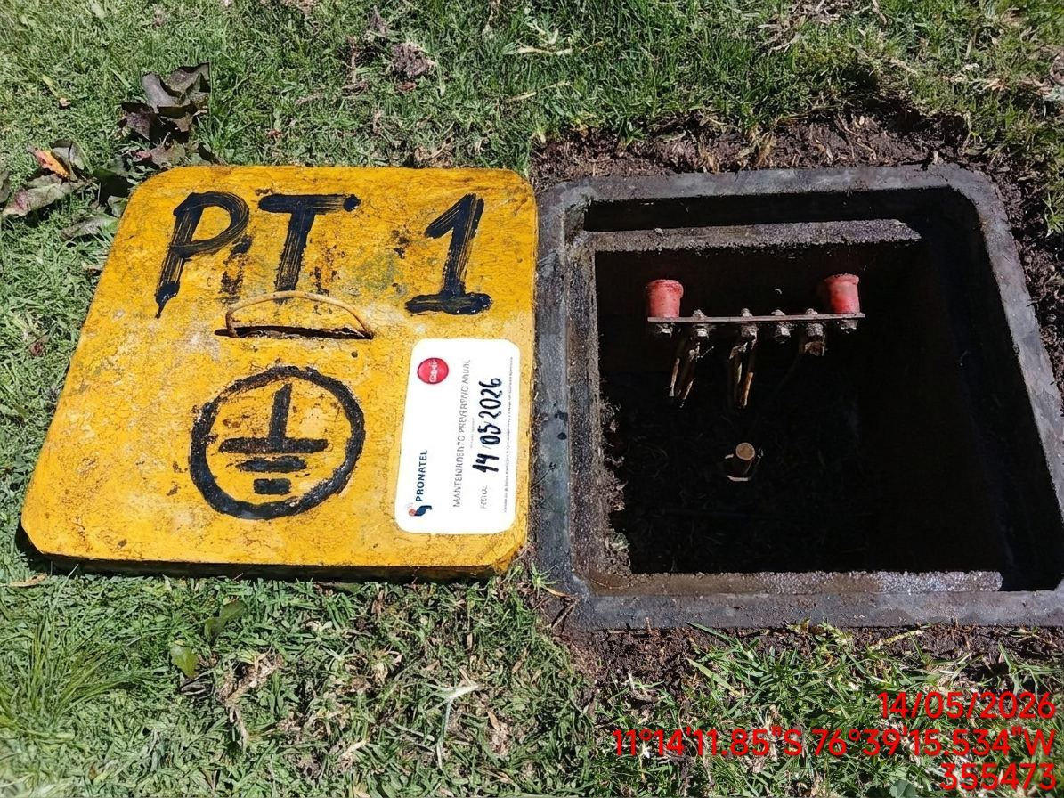 |  | 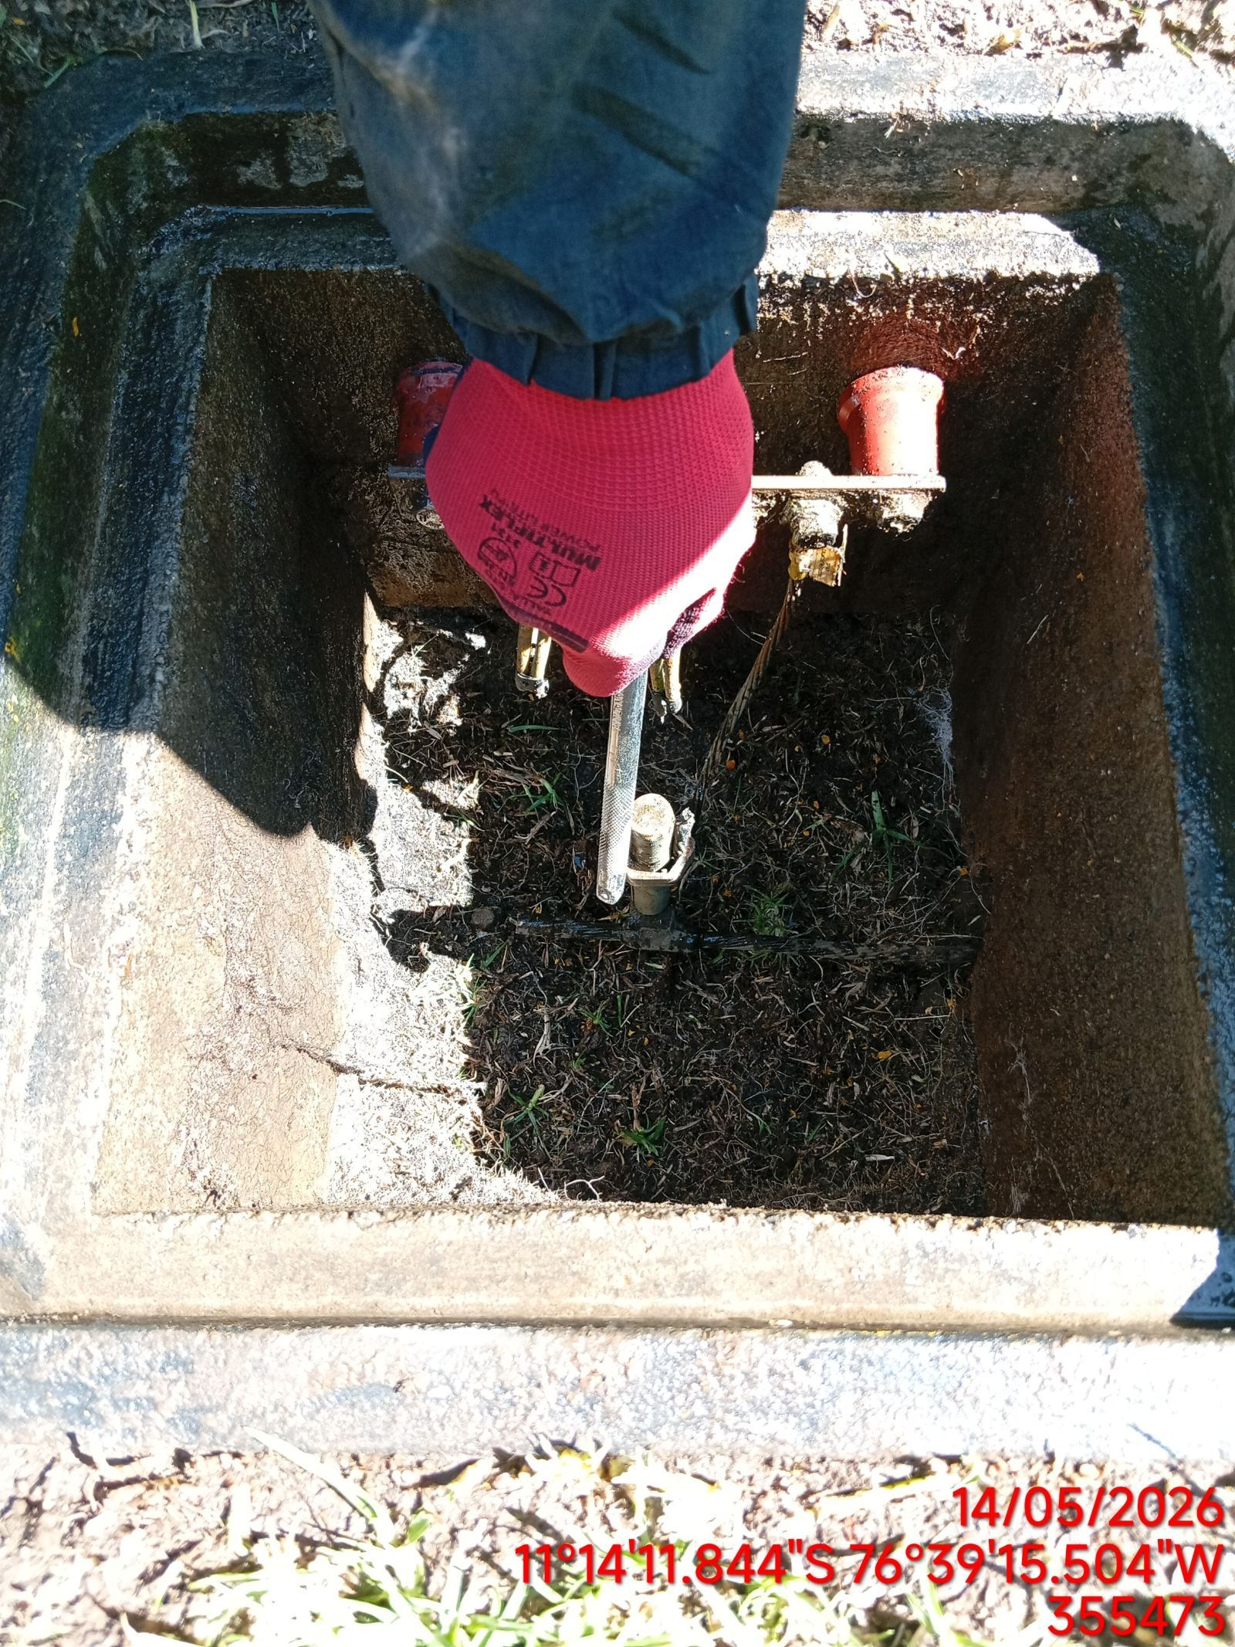 |  | 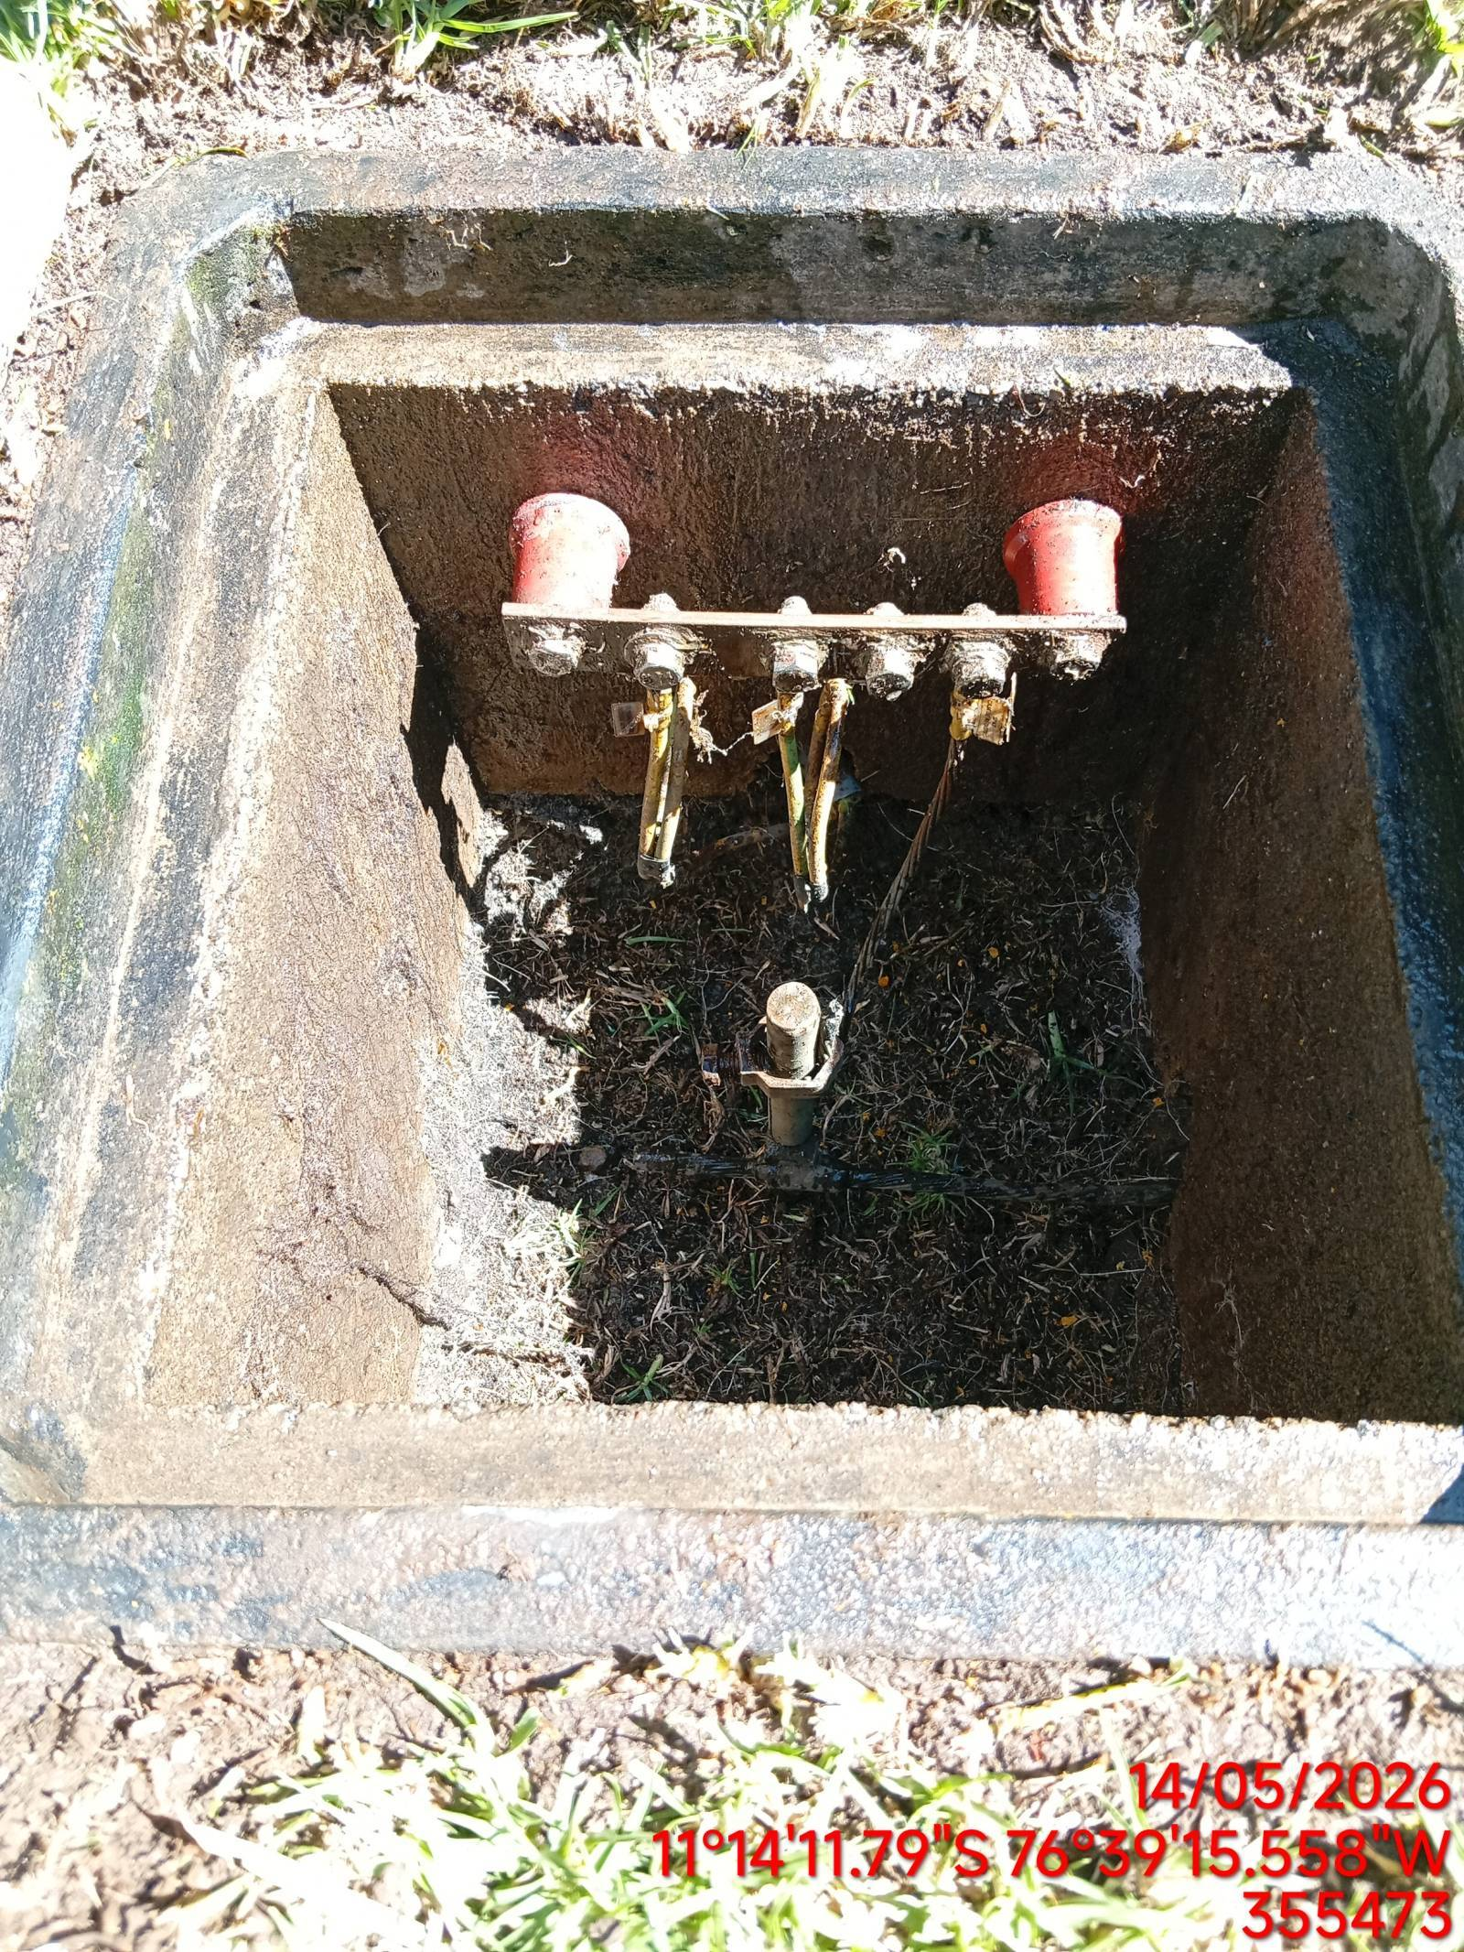

MEDICIÓN Y MEJORAMIENTO DE LA RESISTIVIDAD DEL SPAT
ANTES |  | DURANTE |  | DESPUES
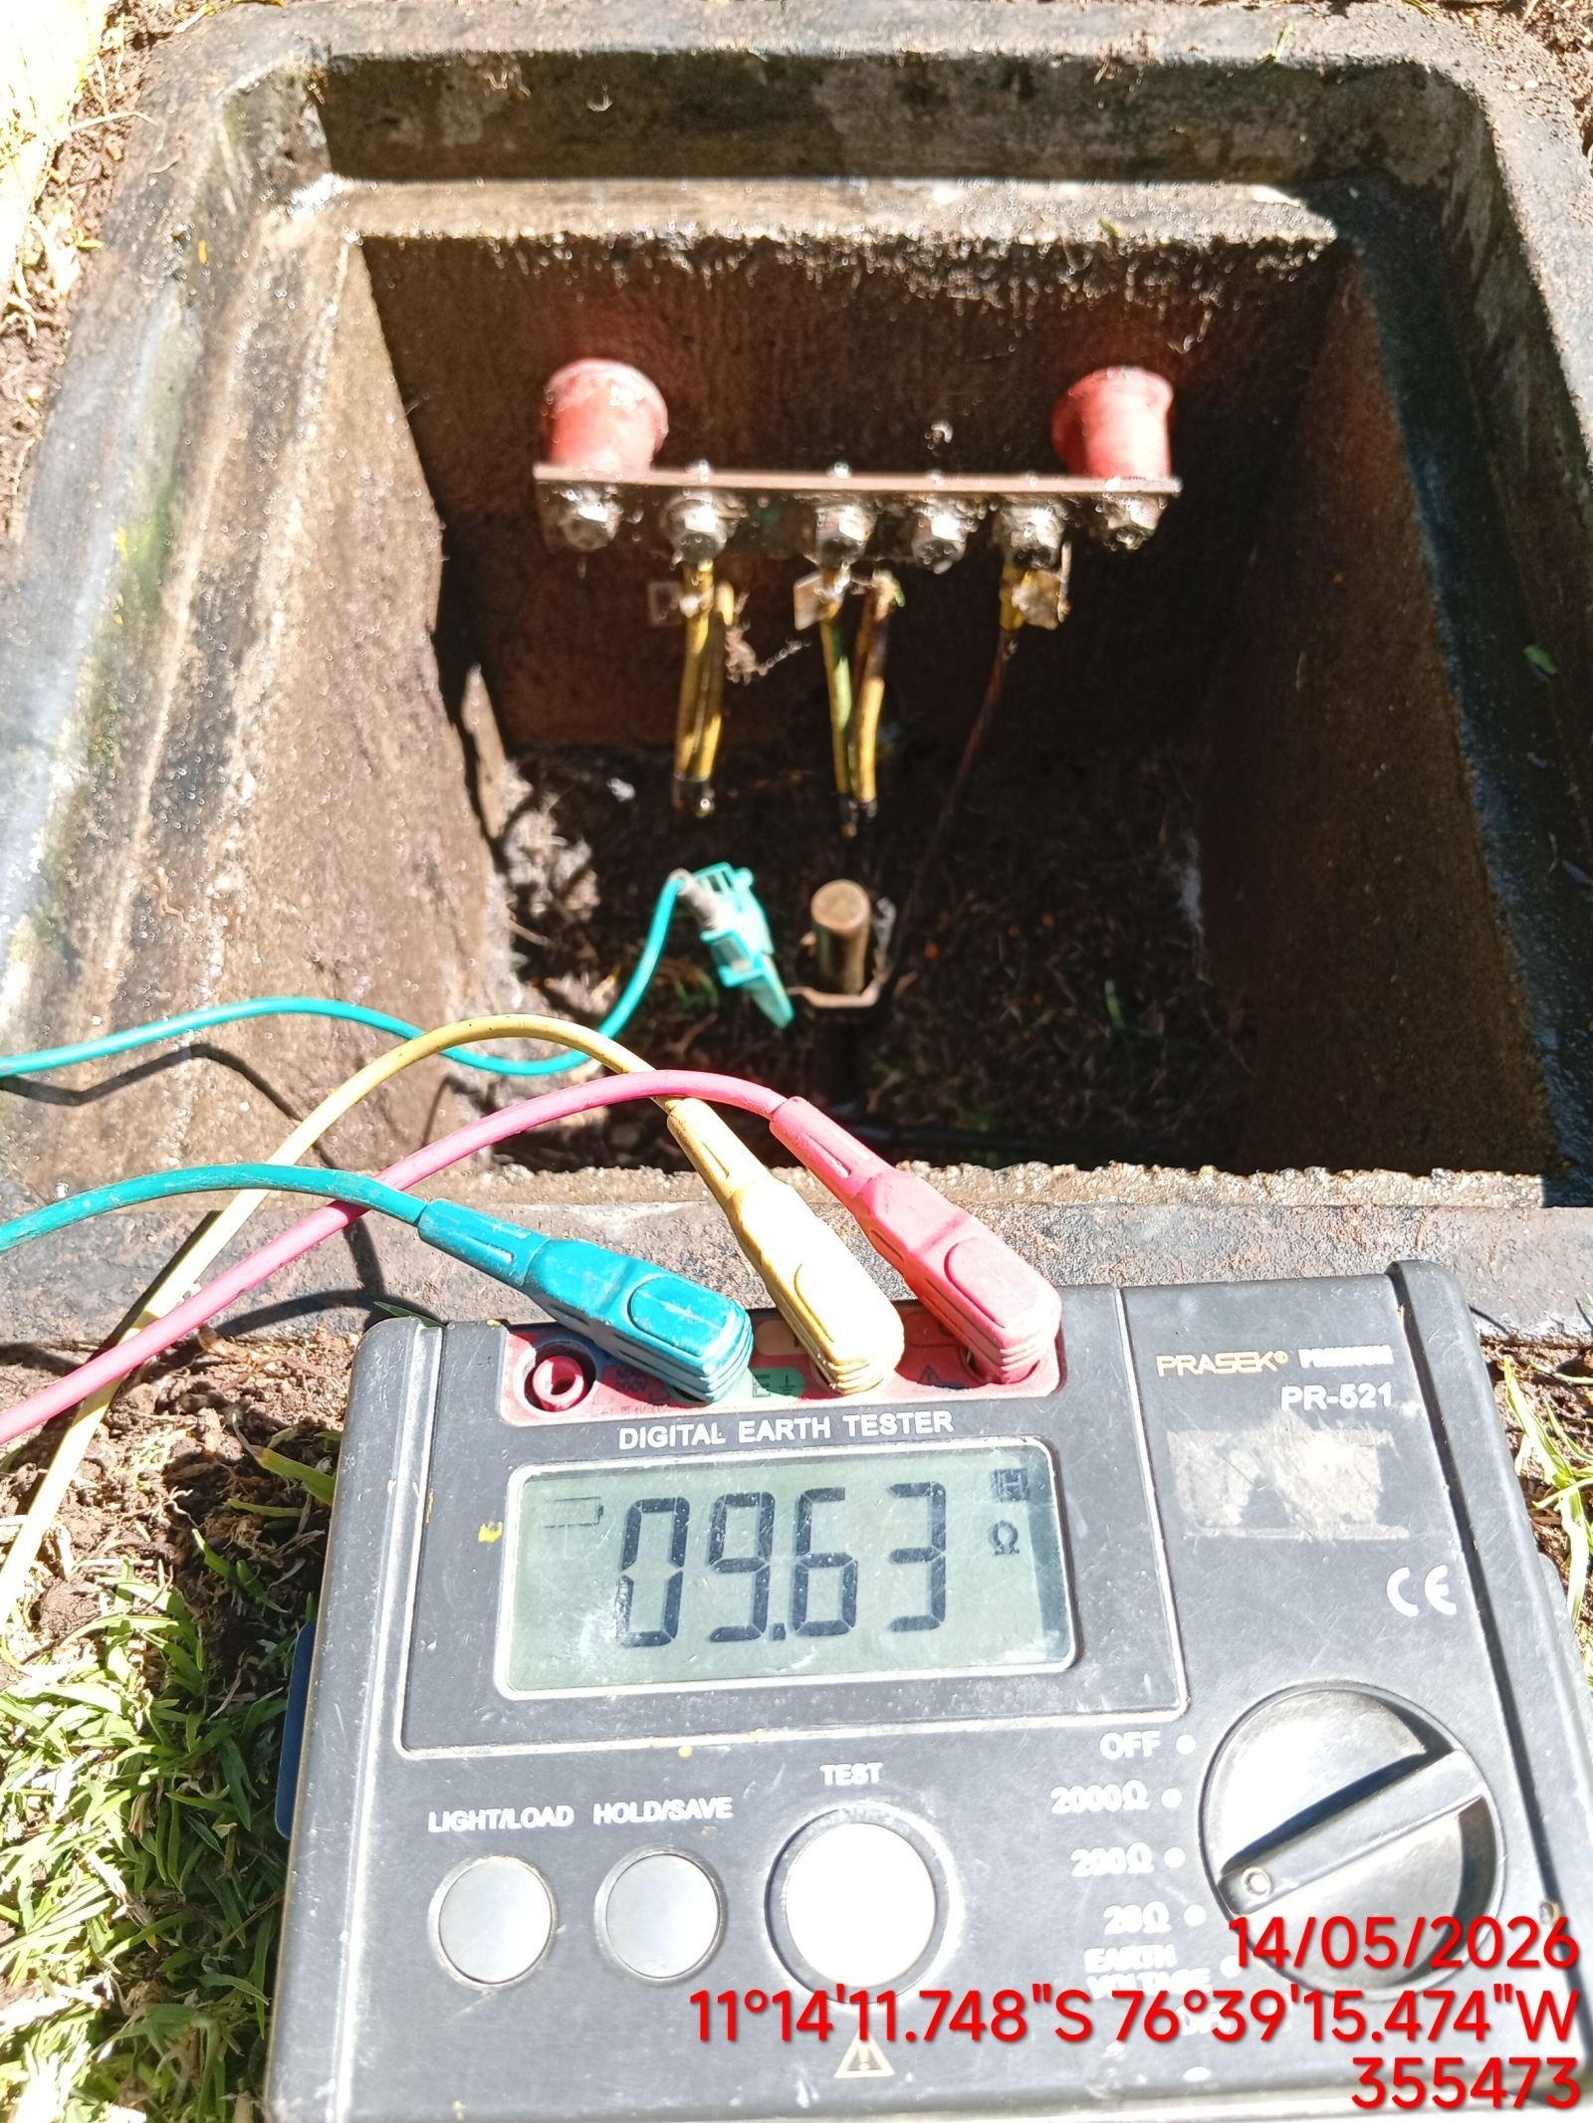 |  | 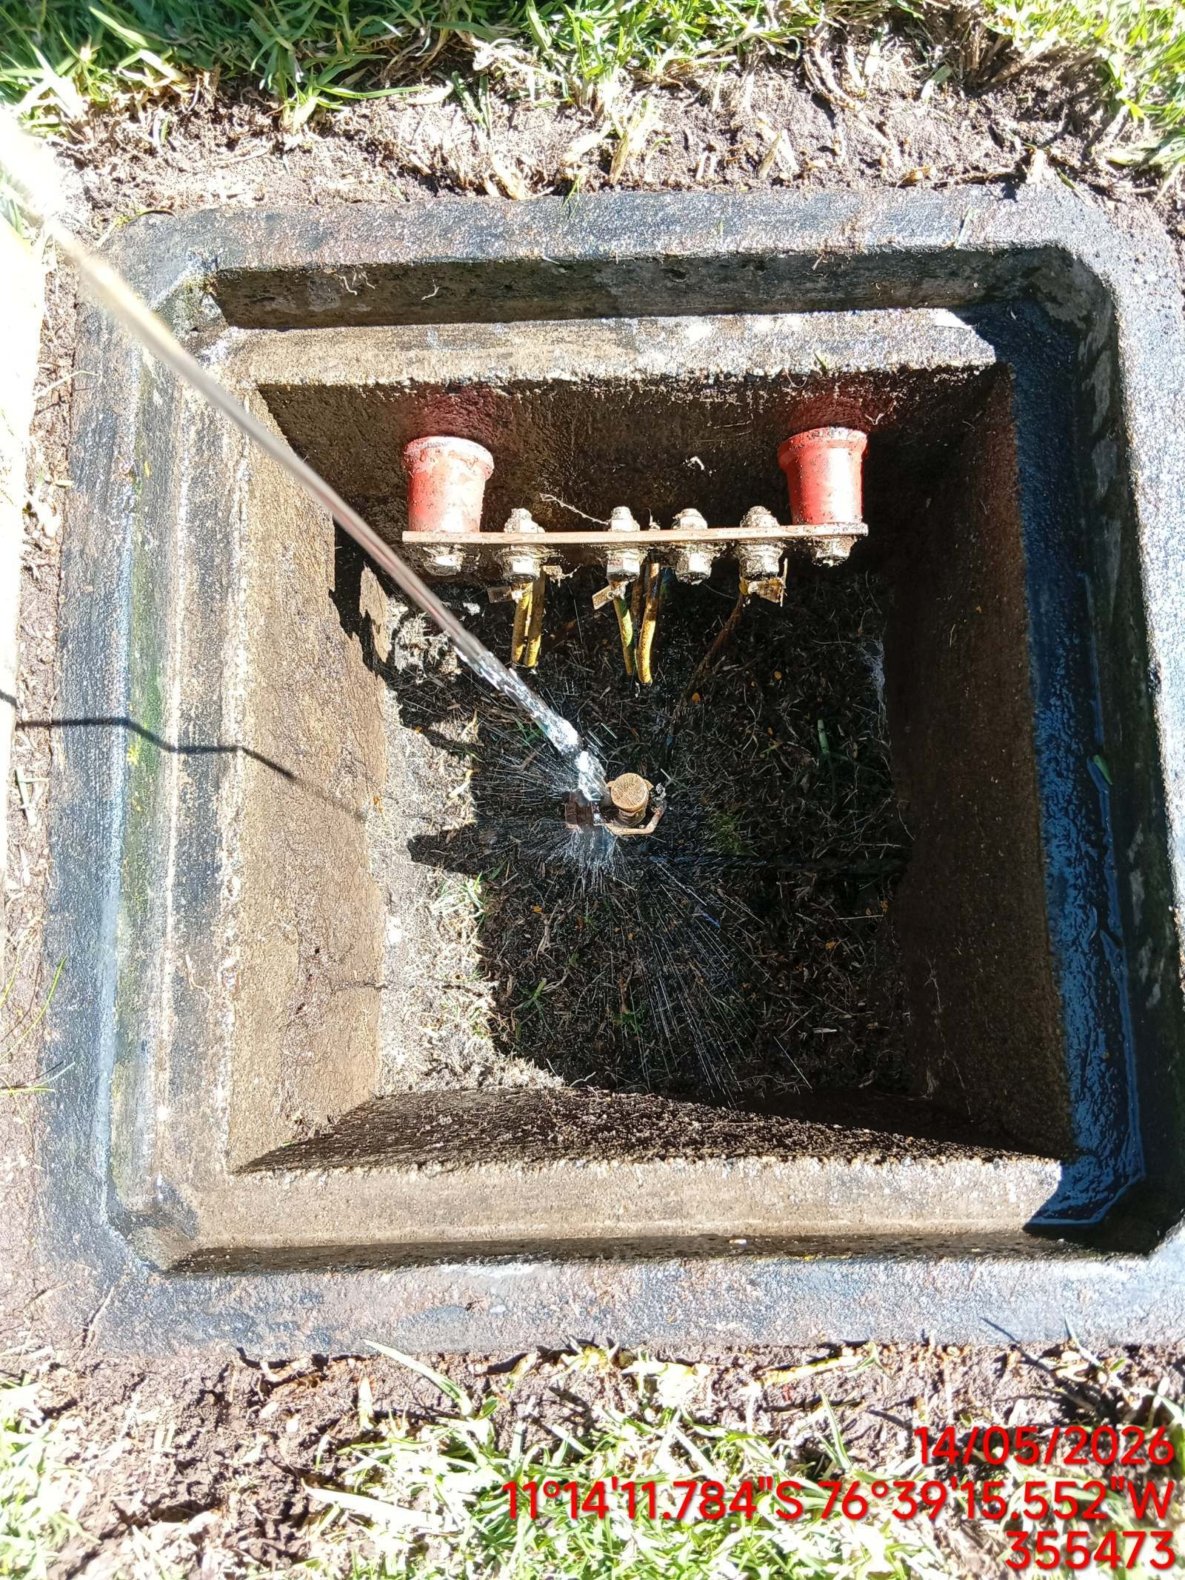 |  | 